상품제안서
피에르 6K 5단 수동 양우산(UPF50+) 파우치포함 | 상품코드: S43555

 |  |  |  |  |  |  | 02-713-8555 | www.synergygift.co.kr
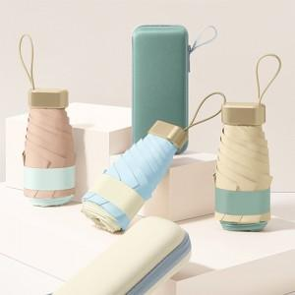

【상세/제작정보】

【인쇄/포장옵션】 | [손잡이] 실크, [원단] 원단실크1도, [케이스] 케이스실크1도 / 포장지포장

【공급단가】 | 수량 | 30~ | 100~ | 300~ | 500~ | 3,000~
*VAT별도 | 단가 | 9,180원 | 8,700원 | 8,220원 | 7,950원 | 7,540원

【상품 URL】 | https://www.synergygift.co.kr:443/src/goods_detail.php?gdno=43555

